Invisible2m_AR11-03_V2_STM3fl0c
FLZ_VORTEX Vers. 01.217 15.08.2016
5/29/22
BW-F-ANZ | Anzahl Flugzeuge | 1
BW-F-0-1 | Name des Konstrukteurs | Noname |  |  |  | Luftdichte
BW-F-0-2 | Bezeichnung Flugzeug | Noname |  |  |  | 1.225
BW-F-0-3 | Anstellwinkel des Flugzeugs [°] | 6.80235
BW-F-0-4 | Schiebewinkel des Flugzeugs [°] | 0
BW-F-0-5 | Gesamtmasse des Flugzeugs [kg] | 120
BW-F-0-6 | Gesamt-Oberfläche (F_ges) des Flugzeugs [m^2] | 0.36275
BW-F-0-7 | Auftriebserzeugende Fläche (Fa) des Flugzeugs [m^2] | 0.36275
BW-F-0-8 | Seitenkraft erzeugende Fläche (FY) des Flugzeugs [m^2] | 0
BW-F-0-9 | Momentenbezugslänge l_my, mittlere Bezugsflügeltiefe aller Tragflächen [m] | 0.18691
BW-F-0-10 | Flächenbelastung (Bezug Auftriebserzeugende Fläche Fa ) [kg/m^2] | 330.80773
BW-F-0-11 | Flächenbelastung (Bezug Auftriebserzeugende Fläche Fa ) [g/dm^2] | 3308.07729
BW-F-0-12 | Auftriebsbeiwert (CA_ges) des Flugzeugs (Bezugsfläche ist Fa des Flugzeugs) | 0.67392
BW-F-0-13 | Seitenkraftbeiwert (CY_ges) des Flugzeugs (Bezugsfläche ist FY des Flugzeugs) | 0
BW-F-0-14 | Gesamter induzierter Widerstandsbeiwert (CWI_ges) des Flugzeugs (Bezugsfläche ist F_ges des Flugzeugs) | 0.01305
BW-F-0-15 | Widerstand durch Profil-Reibung (CW_visc) (Bezugsfläche ist F_ges des Flugzeugs) | 0.00818
BW-F-0-16 | Interferenzwiderstand (Cw_int) (Bezugsfläche ist F_ges des Flugzeugs) | 0
BW-F-0-17 | Rumpfwiderstand (Cw_rumpf) (Bezugsfläche ist die Rumpfquerschnittsfläche F_rumpf) | 0
BW-F-0-18 | Gesamtwiderstand (CW_ges) = Cwi + Cw_visc + Cw_int + Cw_rumpf (Bezugsfläche ist F_ges des Flugzeugs) | 0.02123
BW-F-0-19 | Gleitzahl (E) des Flugzeugs | 31.74298
BW-F-0-20 | Steigzahl (epsilon) des Flugzeugs | 26.05867
BW-F-0-21 | Gleitwinkel des Flugzeugs | 1.80439
BW-F-0-22 | Sinkgeschwindigkeit (vs) des Flugzeugs [m/s] | 2.7928
BW-F-0-23 | Fluggeschwindigkeit (v) des Flugzeugs [m/s] | 88.65175
BW-F-0-24 | Nickmomentbeiwert (CM_ZP) des Flugzeugs (Bezugsfläche ist Fa des Flugzeugs) | -0.39512
BW-F-0-25 | Giermomentbeiwert (CN_ZP) des Flugzeugs (Bezugsfläche ist F_ges des Flugzeugs) | 0
BW-F-0-26 | Rollmomentbeiwert (CL_ZP) des Flugzeugs (Bezugsfläche ist F_ges des Flugzeugs) | 0
BW-F-0-27 | Nickmomentbeiwert (CM_XS) des Flugzeugs (Bezugsfläche ist Fa des Flugzeugs) | 0.00058
BW-F-0-28 | Giermomentbeiwert (CN_XS) des Flugzeugs (Bezugsfläche ist F_ges des Flugzeugs) | 0
BW-F-0-29 | Rollmomentbeiwert (CL_XS) des Flugzeugs (Bezugsfläche ist F_ges des Flugzeugs) | 0
BW-F-0-30 | Auftriebsanstieg im Bereich des Anstellwinkels | 5.03802
BW-F-0-31 | Druckpunktrücklage DPX ab dem Flugzeug-Nullpunkt in X-Richtung [m] | 0.10975
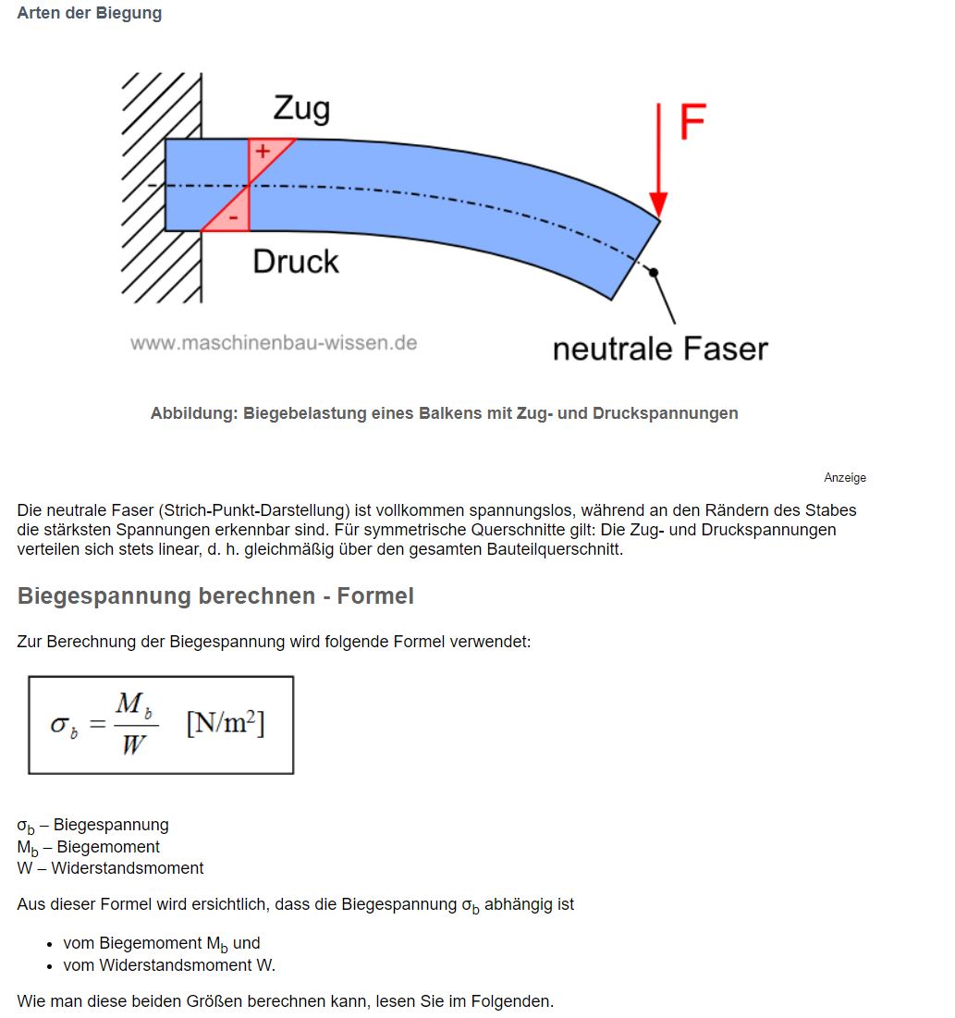
BW-F-0-32 | Druckpunkthochlage DPZ ab dem Flugzeug-Nullpunkt in Z-Richtung [m] | 0.0053
BW-F-0-33 | Schwerpunktlage (XS) ab dem Flugzeug-Nullpunkt in X-Richtung [m] | 0.10975
BW-F-0-34 | Neutralpunktlage (XN) ab dem Flugzeug-Nullpunkt in X-Richtung [m] | 0.11645
BW-F-0-35 | Stabilitätsmaß in % der Bezugsflügeltiefe l_my [%] | 3.58411
BW-F-0-36 | Auftriebskraft (A) [N] | 1176.78
BW-F-0-37 | Widerstandskraft (W) [N] | 37.07214
BW-F-0-38 | Seitenkraft (Y) [N] | 0
BW-F-0-39 | Nickmoment um den Flugzeug-Nullpunkt (M_ZP) [Nm] | -128.95452
BW-F-0-40 | Giermoment um den Flugzeug-Nullpunkt (N_ZP) [Nm] | 0
BW-F-0-41 | Rollmoment um den Flugzeug-Nullpunkt (L_ZP) [Nm] | 0
BW-F-0-42 | Nickmoment um den Schwerpunkt (M_XS) [Nm] | 0.19583
BW-F-0-43 | Giermoment um den Schwerpunkt (N_XS) [Nm] | 0
BW-F-0-44 | Rollmoment um den Schwerpunkt (L_XS) [Nm] | 0
BW-F-0-FL_ANZ | Anzahl Flügel | 1
BW-F-0-FL-0-1 | Bezeichnung Flügel | Invisible2m_AR11.03_V2
BW-F-0-FL-0-2 | Gesamt-Oberfläche (F_ges) des Flügels [m^2] | 0.36275
BW-F-0-FL-0-3 | Auftriebserzeugende Fläche (Fa) des Flügels [m^2] | 0.36275
BW-F-0-FL-0-4 | Seitenkrafterzeugende Fläche (Fy) des Flügels [m^2] | 0
BW-F-0-FL-0-5 | Spannweite (b) des Flügels [m] | 2
BW-F-0-FL-0-6 | Streckung (Lamda) des Flügels (b * b / Fa des Flügels) | 11.02692
BW-F-0-FL-0-7 | Bezugsflügeltiefe (l_my) des Flügels (mittlere Aerodynamische Flügeltiefe) [m] | 0.18691
BW-F-0-FL-0-8 | Auftriebsbeiwert (CA) des Flügels (Bezugsfläche ist Fa des Flügels) | 0.67392
BW-F-0-FL-0-9 | Seitenkraftbeiwert (Cy) des Flügels (Bezugsfläche ist Fy des Flügels) | 0
BW-F-0-FL-0-10 | Induzierter Widerstand (Cwi) der Auftriebserzeugenden Flügelteile (Bezugsfläche ist Fa des Flügels) | 0.01305
BW-F-0-FL-0-11 | Gesamter induzierter Widerstandsbeiwert (Cwi_ges) des Flügels (Bezugsfläche ist F_ges des Flügels) | 0.01305
BW-F-0-FL-0-12 | Induzierter Widerstand (Cwi_ell) der elliptischen Vergleichsfläche (Ca * Ca / Pi / Lamda) | 0.01311
BW-F-0-FL-0-13 | Güte (k-Faktor) des Flügels (Cwi / Cwi_ell) | 0.99572
BW-F-0-FL-0-14 | Widerstand durch Reibung (Cw_visc) des Flügels (Bezugsfläche ist F_ges des Flügels) | 0.00818
BW-F-0-FL-0-15 | Gesamtwiderstand (Cw_ges) des Flügels (Bezugsfläche ist F_ges des Flügels) | 0.02123
BW-F-0-FL-0-16 | Gleitzahl (E) des Flügels | 31.74298
BW-F-0-FL-0-17 | Steigzahl (epsilon) des Flügels | 26.05867
BW-F-0-FL-0 | Lokale Beiwerte normal (im rechten Winkel) zum Flügelschnitt:
BW-F-0-FL-0-ANZ_PAN_Y | Anzahl Panels | 54
BW-F-0-FL-0-PanNr. |  | gamma | Ca | Cwi | ai | Re | Tiefe[m] | Breite[m] | SegNr. | Ca_min | Ca_max | stall_up | stall_lo | Cw_visc | BL_w_o | BL_w_u | A ind m^2 | Auftrieb im Panel in N | Hebel in mm |  | Biegemoment in nmm
BW-F-0-FL-0-P0 |  | 0.01439 | 0.62553 | -0.04728 | -4.33063 | 285142 | 0.046 | 0.012 | 0 | -0.80301 | 0.88422 | 0 | 0 | 0.03279 | 0 | 0 | 0.000552 | 1.6621412967 | 0.64871 |  | 1078.2476806
BW-F-0-FL-0-P1 |  | 0.02144 | 0.54507 | -0.01057 | -1.11155 | 487708 | 0.07867 | 0.02 | 1 | -0.8418 | 0.92525 | 0 | 0 | 0.01123 | 0 | 0 | 0.0015734 | 4.1283085083 | 0.63271 |  | 2612.0220763
BW-F-0-FL-0-P2 |  | 0.02782 | 0.51283 | -0.00159 | -0.17709 | 672685 | 0.10851 | 0.04 | 2 | -0.94845 | 0.8951 | 0 | 0 | 0.01001 | 0 | 0 | 0.0043404 | 10.714795756 | 0.60271 |  | 6457.91455
BW-F-0-FL-0-P3 |  | 0.03403 | 0.50837 | 0.00217 | 0.24458 | 829974 | 0.13388 | 0.04 | 3 | -0.94521 | 0.91713 | 0 | 0 | 0.00915 | 0 | 0 | 0.0053552 | 13.104978964 | 0.56271 |  | 7374.3027131
BW-F-0-FL-0-P4 |  | 0.03885 | 0.51715 | 0.00381 | 0.42164 | 931369 | 0.15023 | 0.04 | 4 | -0.95679 | 0.93158 | 0 | 0 | 0.0088 | 0 | 0 | 0.0060092 | 14.959390762 | 0.52271 |  | 7819.4231453
BW-F-0-FL-0-P5 |  | 0.04267 | 0.52961 | 0.0045 | 0.48661 | 998893 | 0.16113 | 0.03867 | 5 | -0.96446 | 0.94076 | 0 | 0 | 0.00851 | 0 | 0 | 0.0062308971 | 15.885009362 | 0.483375 |  | 7678.4164003
BW-F-0-FL-0-P6 |  | 0.04582 | 0.54073 | 0.005 | 0.53023 | 1050744 | 0.16949 | 0.03867 | 5 | -0.96843 | 0.94641 | 0 | 0 | 0.00839 | 0 | 0 | 0.0065541783 | 17.060016076 | 0.444705 |  | 7586.674449
BW-F-0-FL-0-P7 |  | 0.04848 | 0.55063 | 0.00558 | 0.58081 | 1091745 | 0.1761 | 0.03867 | 6 | -0.97166 | 0.95141 | 0 | 0 | 0.00831 | 0 | 0 | 0.006809787 | 18.04987159 | 0.406035 |  | 7328.8796109
BW-F-0-FL-0-P8 |  | 0.0508 | 0.56138 | 0.00569 | 0.58107 | 1121894 | 0.18097 | 0.03867 | 6 | -0.97468 | 0.95538 | 0 | 0 | 0.00828 | 0 | 0 | 0.0069981099 | 18.911170659 | 0.367365 |  | 6947.302209
BW-F-0-FL-0-P9 |  | 0.05282 | 0.5715 | 0.00593 | 0.59438 | 1145923 | 0.18484 | 0.03867 | 7 | -0.97766 | 0.95898 | 0 | 0 | 0.00825 | 0 | 0 | 0.0071477628 | 19.663783585 | 0.328695 |  | 6463.3873454
BW-F-0-FL-0-P10 |  | 0.05464 | 0.58211 | 0.00588 | 0.57921 | 1163831 | 0.18773 | 0.03867 | 7 | -0.98061 | 0.96225 | 0 | 0 | 0.00825 | 0 | 0 | 0.0072595191 | 20.341999132 | 0.290025 |  | 5899.6882981
BW-F-0-FL-0-P11 |  | 0.05632 | 0.59251 | 0.00598 | 0.57825 | 1178515 | 0.1901 | 0.03867 | 8 | -0.98222 | 0.96454 | 0 | 0 | 0.00825 | 0 | 0 | 0.007351167 | 20.966826073 | 0.251355 |  | 5270.1165676
BW-F-0-FL-0-P12 |  | 0.05793 | 0.60364 | 0.00596 | 0.56527 | 1189976 | 0.19195 | 0.03867 | 8 | -0.98295 | 0.96527 | 0 | 0 | 0.00825 | 0 | 0 | 0.0074227065 | 21.568553406 | 0.212685 |  | 4587.3077812
BW-F-0-FL-0-P13 |  | 0.05953 | 0.6147 | 0.0061 | 0.56823 | 1200851 | 0.1937 | 0.03867 | 9 | -0.98363 | 0.96598 | 0 | 0 | 0.00823 | 0 | 0 | 0.007490379 | 22.163978749 | 0.174015 |  | 3856.864762
BW-F-0-FL-0-P14 |  | 0.06122 | 0.62676 | 0.00626 | 0.57263 | 1211140 | 0.19536 | 0.03867 | 9 | -0.98428 | 0.96665 | 0 | 0 | 0.00821 | 0 | 0 | 0.0075545712 | 22.792491931 | 0.135345 |  | 3084.8498204
BW-F-0-FL-0-P15 |  | 0.0631 | 0.64028 | 0.00701 | 0.62765 | 1221866 | 0.19709 | 0.03867 | 10 | -0.98498 | 0.96736 | 0 | 0 | 0.00815 | 0 | 0 | 0.0076214703 | 23.490346177 | 0.096675 |  | 2270.9292166
BW-F-0-FL-0-P16 |  | 0.06541 | 0.65806 | 0.00804 | 0.69979 | 1232443 | 0.1988 | 0.03867 | 11 | -0.98569 | 0.96807 | 0 | 0 | 0.00808 | 0 | 0 | 0.007687596 | 24.352119398 | 0.058005 |  | 1412.5446857
BW-F-0-FL-0-P17 |  | 0.06875 | 0.68688 | 0.01039 | 0.86651 | 1241072 | 0.20019 | 0.03867 | 12 | -0.98646 | 0.96842 | 0 | 0 | 0.00792 | 0 | 0 | 0.0077413473 | 25.596356008 | 0.019335 |  | 494.90554342
BW-F-0-FL-0-P18 |  | 0.0763 | 0.75922 | 0.02144 | 1.61774 | 1246039 | 0.20099 | 0.03867 | 13 | -0.78289 | 1.16692 | 0 | 0 | 0.00775 | 0 | 0 | 0.0077722833 | 28.405143102
BW-F-0-FL-0-P19 |  | 0.07939 | 0.78804 | 0.02422 | 1.76106 | 1249162 | 0.2015 | 0.04267 | 14 | -0.78307 | 1.1671 | 0 | 0 | 0.00756 | 0 | 0 | 0.008598005 | 32.615697824
BW-F-0-FL-0-P20 |  | 0.08132 | 0.80645 | 0.02508 | 1.78156 | 1250239 | 0.20167 | 0.04267 | 15 | -0.78308 | 1.16704 | 0 | 0 | 0.00756 | 0 | 0 | 0.0086052589 | 33.405817684 |  | Biegemoment gesamt | 88223.776855 | Sigma B: | 900.24262097 | Sigma max | 1000
BW-F-0-FL-0-P21 |  | 0.08264 | 0.81953 | 0.02566 | 1.79383 | 1250299 | 0.20168 | 0.04267 | 15 | -0.78304 | 1.16684 | 0 | 0 | 0.00757 | 0 | 0 | 0.0086056856 | 33.949317731
BW-F-0-FL-0-P22 |  | 0.08361 | 0.82911 | 0.0262 | 1.81045 | 1250339 | 0.20169 | 0.04267 | 16 | -0.783 | 1.16646 | 0 | 0 | 0.00758 | 0 | 0 | 0.0086061123 | 34.347875595
BW-F-0-FL-0-P23 |  | 0.08431 | 0.83605 | 0.02663 | 1.82505 | 1250360 | 0.20169 | 0.04267 | 16 | -0.78261 | 1.16628 | 0 | 0 | 0.00759 | 0 | 0 | 0.0086061123 | 34.635381785 | 315.41213743
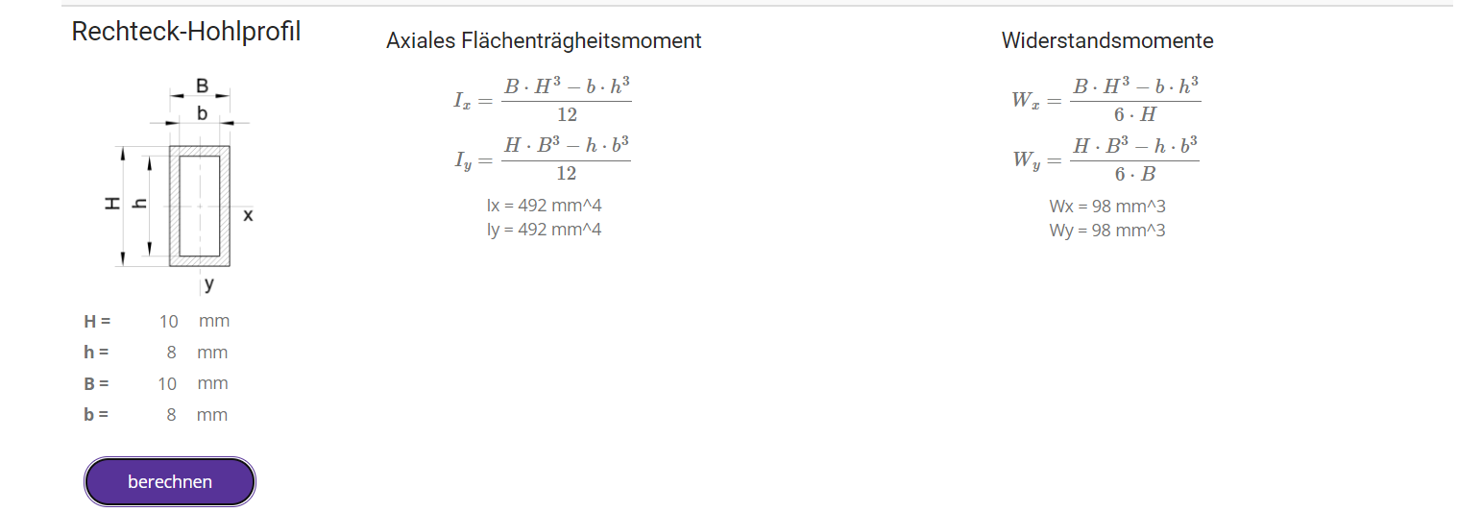
BW-F-0-FL-0-P24 |  | 0.08472 | 0.83977 | 0.0277 | 1.88976 | 1250911 | 0.20178 | 0.04267 | 17 | -0.78255 | 1.16563 | 0 | 0 | 0.0076 | 0 | 0 | 0.0086099526 | 34.805015823
BW-F-0-FL-0-P25 |  | 0.0848 | 0.83987 | 0.0281 | 1.91702 | 1251912 | 0.20194 | 0.04267 | 18 | -0.78313 | 1.16433 | 0 | 0 | 0.00763 | 0 | 0 | 0.0086167798 | 34.836762086
BW-F-0-FL-0-P26 |  | 0.08368 | 0.82765 | 0.02204 | 1.52589 | 1253615 | 0.20222 | 0.008 | 19 | -0.92653 | 1.03055 | 0 | 0 | 0.00758 | 0 | 0 | 0.00161776 | 6.44527618
BW-F-0-FL-0-P27 |  | 0.08368 | 0.82765 | 0.02204 | 1.52589 | 1253615 | 0.20222 | 0.008 | 20 | -0.92653 | 1.03055 | 0 | 0 | 0.00758 | 0 | 0 | 0.00161776 | 6.44527618
BW-F-0-FL-0-P28 |  | 0.0848 | 0.83987 | 0.0281 | 1.91702 | 1251912 | 0.20194 | 0.04267 | 21 | -0.78313 | 1.16433 | 0 | 0 | 0.00763 | 0 | 0 | 0.0086167798 | 34.836762086
BW-F-0-FL-0-P29 |  | 0.08472 | 0.83977 | 0.0277 | 1.88976 | 1250911 | 0.20178 | 0.04267 | 22 | -0.78255 | 1.16563 | 0 | 0 | 0.0076 | 0 | 0 | 0.0086099526 | 34.805015823
BW-F-0-FL-0-P30 |  | 0.08431 | 0.83605 | 0.02663 | 1.82505 | 1250360 | 0.20169 | 0.04267 | 23 | -0.78261 | 1.16628 | 0 | 0 | 0.00759 | 0 | 0 | 0.0086061123 | 34.635381785
BW-F-0-FL-0-P31 |  | 0.08361 | 0.82911 | 0.0262 | 1.81045 | 1250339 | 0.20169 | 0.04267 | 23 | -0.783 | 1.16646 | 0 | 0 | 0.00758 | 0 | 0 | 0.0086061123 | 34.347875595
BW-F-0-FL-0-P32 |  | 0.08264 | 0.81953 | 0.02566 | 1.79383 | 1250299 | 0.20168 | 0.04267 | 24 | -0.78304 | 1.16684 | 0 | 0 | 0.00757 | 0 | 0 | 0.0086056856 | 33.949317731
BW-F-0-FL-0-P33 |  | 0.08132 | 0.80645 | 0.02508 | 1.78156 | 1250239 | 0.20167 | 0.04267 | 24 | -0.78308 | 1.16704 | 0 | 0 | 0.00756 | 0 | 0 | 0.0086052589 | 33.405817684
BW-F-0-FL-0-P34 |  | 0.07939 | 0.78804 | 0.02422 | 1.76106 | 1249162 | 0.2015 | 0.04267 | 25 | -0.78307 | 1.1671 | 0 | 0 | 0.00756 | 0 | 0 | 0.008598005 | 32.615697824
BW-F-0-FL-0-P35 |  | 0.0763 | 0.75922 | 0.02144 | 1.61774 | 1246039 | 0.20099 | 0.03867 | 26 | -0.78289 | 1.16692 | 0 | 0 | 0.00775 | 0 | 0 | 0.0077722833 | 28.405143102
BW-F-0-FL-0-P36 |  | 0.06875 | 0.68688 | 0.01039 | 0.86651 | 1241072 | 0.20019 | 0.03867 | 27 | -0.98646 | 0.96842 | 0 | 0 | 0.00792 | 0 | 0 | 0.0077413473 | 25.596356008
BW-F-0-FL-0-P37 |  | 0.06541 | 0.65806 | 0.00804 | 0.69979 | 1232443 | 0.1988 | 0.03867 | 28 | -0.98569 | 0.96807 | 0 | 0 | 0.00808 | 0 | 0 | 0.007687596 | 24.352119398
BW-F-0-FL-0-P38 |  | 0.0631 | 0.64028 | 0.00701 | 0.62765 | 1221866 | 0.19709 | 0.03867 | 29 | -0.98498 | 0.96736 | 0 | 0 | 0.00815 | 0 | 0 | 0.0076214703 | 23.490346177
BW-F-0-FL-0-P39 |  | 0.06122 | 0.62676 | 0.00626 | 0.57263 | 1211140 | 0.19536 | 0.03867 | 30 | -0.98428 | 0.96665 | 0 | 0 | 0.00821 | 0 | 0 | 0.0075545712 | 22.792491931
BW-F-0-FL-0-P40 |  | 0.05953 | 0.6147 | 0.0061 | 0.56823 | 1200851 | 0.1937 | 0.03867 | 30 | -0.98363 | 0.96598 | 0 | 0 | 0.00823 | 0 | 0 | 0.007490379 | 22.163978749
BW-F-0-FL-0-P41 |  | 0.05793 | 0.60364 | 0.00596 | 0.56527 | 1189976 | 0.19195 | 0.03867 | 31 | -0.98295 | 0.96527 | 0 | 0 | 0.00825 | 0 | 0 | 0.0074227065 | 21.568553406
BW-F-0-FL-0-P42 |  | 0.05632 | 0.59251 | 0.00598 | 0.57825 | 1178515 | 0.1901 | 0.03867 | 31 | -0.98222 | 0.96454 | 0 | 0 | 0.00825 | 0 | 0 | 0.007351167 | 20.966826073
BW-F-0-FL-0-P43 |  | 0.05464 | 0.58211 | 0.00588 | 0.57921 | 1163831 | 0.18773 | 0.03867 | 32 | -0.98061 | 0.96225 | 0 | 0 | 0.00825 | 0 | 0 | 0.0072595191 | 20.341999132
BW-F-0-FL-0-P44 |  | 0.05282 | 0.5715 | 0.00593 | 0.59438 | 1145923 | 0.18484 | 0.03867 | 32 | -0.97766 | 0.95898 | 0 | 0 | 0.00825 | 0 | 0 | 0.0071477628 | 19.663783585
BW-F-0-FL-0-P45 |  | 0.0508 | 0.56138 | 0.00569 | 0.58107 | 1121894 | 0.18097 | 0.03867 | 33 | -0.97468 | 0.95538 | 0 | 0 | 0.00828 | 0 | 0 | 0.0069981099 | 18.911170659
BW-F-0-FL-0-P46 |  | 0.04848 | 0.55063 | 0.00558 | 0.58081 | 1091745 | 0.1761 | 0.03867 | 33 | -0.97166 | 0.95141 | 0 | 0 | 0.00831 | 0 | 0 | 0.006809787 | 18.04987159
BW-F-0-FL-0-P47 |  | 0.04582 | 0.54073 | 0.005 | 0.53023 | 1050744 | 0.16949 | 0.03867 | 34 | -0.96843 | 0.94641 | 0 | 0 | 0.00839 | 0 | 0 | 0.0065541783 | 17.060016076
BW-F-0-FL-0-P48 |  | 0.04267 | 0.52961 | 0.0045 | 0.48661 | 998893 | 0.16113 | 0.03867 | 34 | -0.96446 | 0.94076 | 0 | 0 | 0.00851 | 0 | 0 | 0.0062308971 | 15.885009362
BW-F-0-FL-0-P49 |  | 0.03885 | 0.51715 | 0.00381 | 0.42164 | 931369 | 0.15023 | 0.04 | 35 | -0.95679 | 0.93158 | 0 | 0 | 0.0088 | 0 | 0 | 0.0060092 | 14.959390762
BW-F-0-FL-0-P50 |  | 0.03403 | 0.50837 | 0.00217 | 0.24458 | 829974 | 0.13388 | 0.04 | 36 | -0.94521 | 0.91713 | 0 | 0 | 0.00915 | 0 | 0 | 0.0053552 | 13.104978964
BW-F-0-FL-0-P51 |  | 0.02782 | 0.51283 | -0.00159 | -0.17709 | 672685 | 0.10851 | 0.04 | 37 | -0.94845 | 0.8951 | 0 | 0 | 0.01001 | 0 | 0 | 0.0043404 | 10.714795756
BW-F-0-FL-0-P52 |  | 0.02144 | 0.54507 | -0.01057 | -1.11155 | 487708 | 0.07867 | 0.02 | 38 | -0.8418 | 0.92525 | 0 | 0 | 0.01123 | 0 | 0 | 0.0015734 | 4.1283085083
BW-F-0-FL-0-P53 |  | 0.01439 | 0.62553 | -0.04728 | -4.33063 | 285142 | 0.046 | 0.012 | 39 | -0.80301 | 0.88422 | 0 | 0 | 0.03279 | 0 | 0 | 0.000552 | 1.6621412967

 |  |  |  |  |  |  |  |  |  |  |  |  |  |  |  |  | 0.3626752826 | 1177.7168505

